サンプル
外部設計書 |  |  |  |  | 画面名 |  | トップページ |  |  |  | 作成者 | 冨原 祐 |  |  | 更新者
 |  |  |  |  | システム名 |  | Web sample |  |  |  | 作成日 | 2020-06-01 |  |  | 更新日
 |  |  |  |  | 備考

 | 画面設計
１
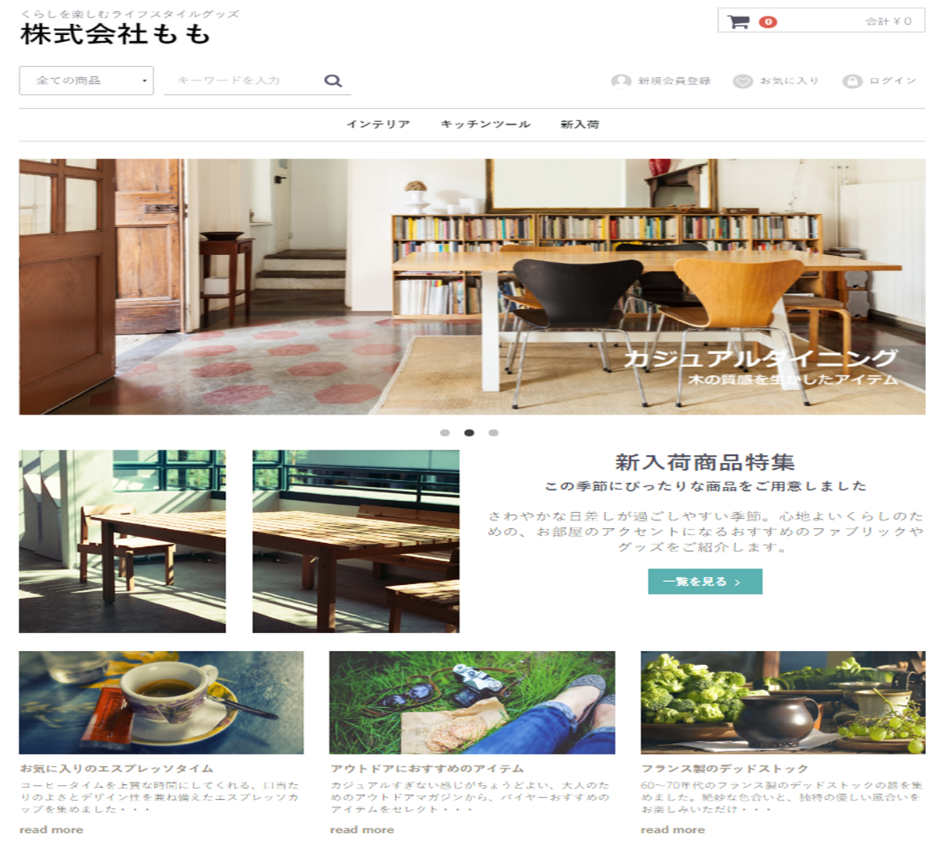
２
１２
７
３
４
５
６
８

９

１０

１１

 | 機能設計
 |  | ページロード
 |  |  | ロード時に、以下の処理を実行する。

 |  |  | ログイン状態を判定し、ログイン状態であれば「５ 新規会員登録」を「１２ マイページ」に変更する。
 |  |  | アイキャッチ画像を読み込み、スライドショーを行う。
 |  |  | 有効なカテゴリを取得し「３ カテゴリ選択」に追加する。１番上の項目のみ固定で「すべての商品」を追加する。
 |  |  | 有効なカテゴリを取得し「８ カテゴリ欄」に表示する。
 |  |  | おすすめ商品設定テーブルから、優先順位昇順に取得し、上位３件を左から順に「１１ おすすめ商品欄」に表示する。

 |  | 「２ カート」クリック
 |  |  | カート詳細画面に遷移する。

 |  | 「３ すべての商品」欄変更
 |  |  | 選択されたカテゴリの、カテゴリ一覧ページに遷移する。

 |  | 「４ 検索」でのエンターまたは虫眼鏡ボタン押下
 |  |  | 検索欄が空欄である場合は何もしない。
 |  |  | 空欄でない場合、検索結果一覧画面に遷移する。検索結果一覧画面では、対象文字での検索を自動で行う。

 |  | （以下略）

 | 項目定義書

 | No |  | 物理名 | 論理名 |  | 画面型 |  | データ型 | min | max | DBテーブル |  | DBカラム | 備考
 |  | 1 | corptitle | タイトル |  | Label |  | String
 |  | 2 | cartarea | カート |  |  |  |  |  |  |  |  |  | カート内金額表示を含めたパーツを作成する
 |  | 3 | selcategory | カテゴリ選択 |  | Select |  | String |  |  | m_category |  | categoryname
 |  | 4 | searchword | キーワード検索 |  | Textbox |  |  | 0 | 20
 |  | 5 | register | 新規登録 |  | Image
 |  | 6 | favor | お気に入り |  | Image
 |  | 7 | login | ログイン |  | Image
 |  | 8 | categories | カテゴリ一覧 |  | Link |  | String | 1 | 20 | m_category |  | categoryname
 |  | 9 | eyecatch | アイキャッチ |  | Image
 |  | 10 | newarrival_1 | 新商品画像１ |  | Image |  |  |  |  |  |  |  | 新商品の新しいものから順に、画像を取得する
 |  | 11 | ・・・ | ・・・
 |  | 12
 |  | 13
 |  | 14
 |  | 15
 |  | 16
 |  | 17
 |  | 18
 |  | 19
 |  | 20
 |  | 21
 |  | 22
 |  | 23
 |  | 24
 |  | 25
 |  | 26
 |  | 27
 |  | 28
 |  | 29
 |  | 30

①
外部設計書 |  |  |  |  | 画面名 |  | ログインページ |  |  |  | 作成者 | 飯島柊香 |  |  | 更新者
 |  |  |  |  | システム名 |  | Web sample |  |  |  | 作成日 | 2023-06-07 |  |  | 更新日
 |  |  |  |  | 備考

 | 画面設計
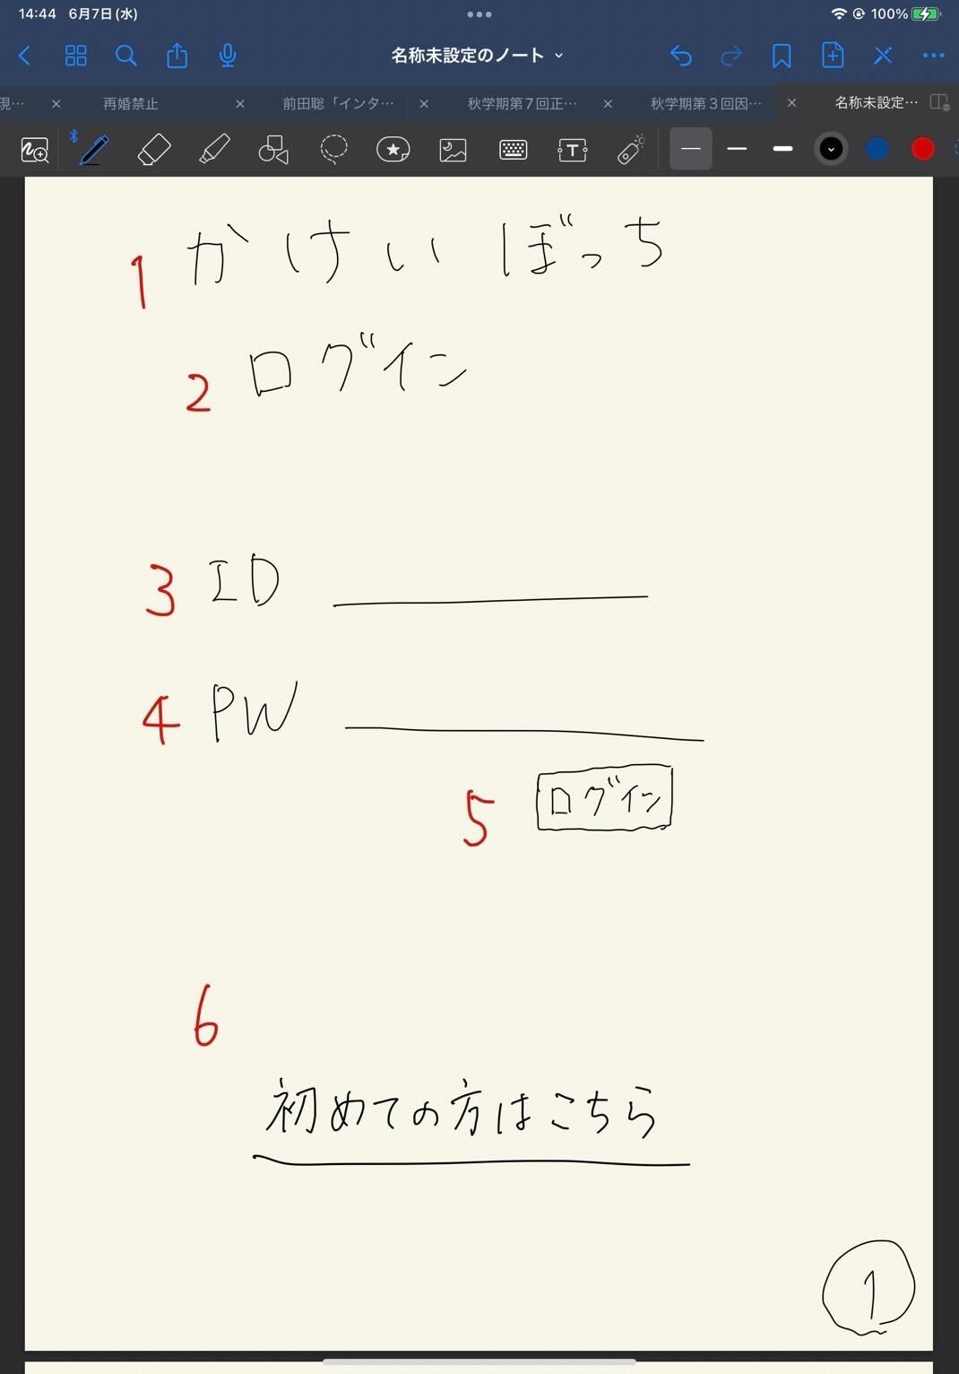
かけいぼっち
ログイン
ID
パスワード
ログイン
初めての方はこちら
１
３
４
５
６
２

 | 機能設計
 | 1:00:00
 | ２：サブタイトル「ログイン」の画像
 | 本ページがログイン画面であることの表示。
 | ３：「ID」テキストとテキストフィールド
 | クリックするとログインIDが入力できるようになる。必須項目。
 | ４：「PW」テキストとテキストフィールド
 | クリックするとパスワードが入力できるようになる。必須項目。
 | ５：ログインボタン押下
 | IDとパスワードを入力後、押下するとIDPWテーブルから一致するものがあるか判別して、一致した場合は目標期間が過ぎているか否かの判定が入り、trueなら④カレンダーページ、falseなら⑫目標達成画面に遷移する。
 | 一致しなかった場合は、ログイン画面のままで、「入力に誤りがあります」を（ダイアログボックスで）表示し、入力がクリアされる（理想）。
 | if(目標期間 < 今の時間)｛
 | 目標達成画面に遷移
 | ｝else {
 | if(目標期間 isEmpty ){ //ここはSQL文で is null 判定です。
 | 目標設定画面に遷移
 | }else{
 | カレンダーに画面遷移
 | }
 | }
 | ６：「初めての方はこちら」リンク
 | アカウントを所持していないユーザは当リンクをクリックすると②「アカウント作成」画面に移動し、アカウント作成をすることができる。

 | 項目定義書

 | No |  | 物理名 | 論理名 |  | 画面型 |  | データ型 | min | max | DBテーブル |  | DBカラム | 備考
 |  | 1 | title | タイトル |  | Image |  |  |  |  |  |  |  | 表示
 |  | 2 | subtitle | サブタイトル |  |  |  |  |  |  |  |  |  | 表示
 |  | 3 | user_id | ID入力 |  | Text |  |  | 1 | 20 |  |  |  | テキストボックス
 |  | 4 | user_pw | パスワード入力 |  | Text(type_password) |  |  | 1 | 20 |  |  |  | パスワード
 |  | 5 | login | ログインボタン |  | Submit |  |  |  |  |  |  |  | ボタン
 |  | 6 | register | 新規登録 |  | Link |  |  |  |  |  |  |  | 画面移動
 |  | 7
 |  | 8
 |  | 9
 |  | 10
 |  | 11
 |  | 12
 |  | 13
 |  | 14
 |  | 15
 |  | 16
 |  | 17
 |  | 18
 |  | 19
 |  | 20
 |  | 21
 |  | 22
 |  | 23
 |  | 24
 |  | 25
 |  | 26
 |  | 27
 |  | 28
 |  | 29

②
外部設計書 |  |  |  |  | 画面名 |  | 新規登録 |  |  |  | 作成者 | 飯島柊香 |  |  | 更新者
 |  |  |  |  | システム名 |  | Web sample |  |  |  | 作成日 | 2023-06-07 |  |  | 更新日
 |  |  |  |  | 備考

 | 画面設計
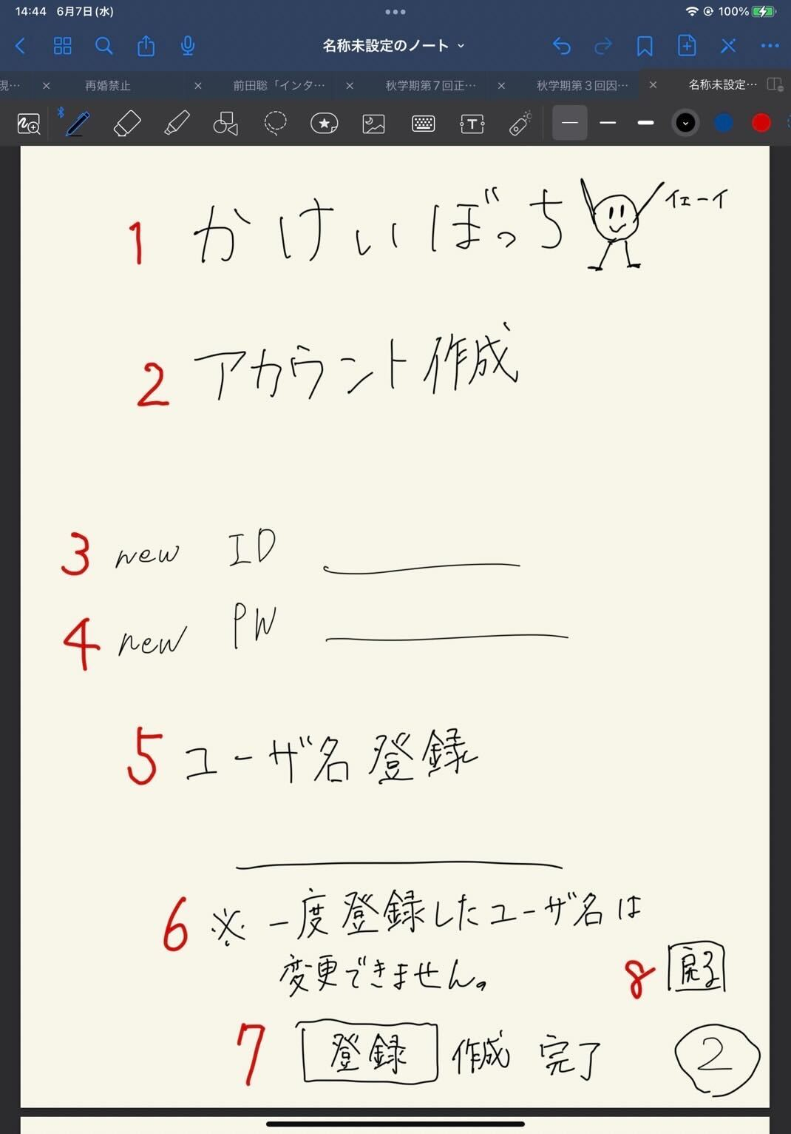
かけいぼっち
アカウント作成
new ID
newPW
ユーザ名
※一度登録したユーザ名は変更できません。
登録
戻る

1

2

3

4

5

6

7
8

 | 機能設計
 | ２：サブタイトル「アカウント作成」の画像
 | 本ページがアカウント作成ページであることの表示。
 | ３：「new ID」テキストとテキストフィールド
 | クリックするとログインIDが入力できるようになる。必須項目。
 | ４：「new PW」テキストとテキストフィールド
 | クリックするとパスワードが入力できるようになる。必須項目。
 | ５：「ユーザ名登録」テキストとテキストフィールド
 | クリックするとユーザ名が入力できるようになる。必須項目。
 | ６：「一度登録したユーザ名は変更不可」と表示
 | ７：登録ボタン
 | 押下されると、「3:ID」と「4:PW」と「5:ユーザ名」の値を受け取り、IDPWテーブルに格納される。その後③登録完了ページに飛ばされる。
 | ８：戻るボタン
 | 押下されると、①ログインページに飛ばされる（リンク漬け）。

 | 項目定義書

 | No |  | 物理名 | 論理名 |  | 画面型 |  | データ型 | min | max | DBテーブル |  | DBカラム | 備考
 |  | 1 | title | タイトル |  | Image |  |  |  |  |  |  |  | 表示
 |  | 2 | subtitle | サブタイトル |  |  |  |  |  |  |  |  |  | 表示
 |  | 3 | user_id | 新規登録ID |  | Text |  |  | 1 | 20 |  |  |  | 1字以上20字未満
 |  | 4 | user_pw | 新規登録パスワード |  | Text(type_password) |  |  | 1 | 20 |  |  |  | 1字以上20字未満
 |  | 5 | user_name | ユーザ名登録 |  | Text |  |  | 1 | 20 |  |  |  | 1字以上20字未満
 |  | 6 | attention | 注意書き |  |  |  |  |  |  |  |  |  | 表示
 |  | 7 | submit | 実行ボタン |  | Submit |  |  |  |  |  |  |  | ボタン
 |  | 8 | return | 最初の画面に戻るボタン |  | a |  |  |  |  |  |  |  | リンク（ログイン画面)
 |  | 9
 |  | 10
 |  | 11
 |  | 12
 |  | 13
 |  | 14
 |  | 15
 |  | 16
 |  | 17
 |  | 18
 |  | 19
 |  | 20
 |  | 21
 |  | 22
 |  | 23
 |  | 24
 |  | 25
 |  | 26
 |  | 27
 |  | 28
 |  | 29
 |  | 30

③
外部設計書 |  |  |  |  | 画面名 |  | 完了通知画面 |  |  |  | 作成者 | 飯島柊香 |  |  | 更新者
 |  |  |  |  | システム名 |  | Web sample |  |  |  | 作成日 | 2023-06-07 |  |  | 更新日
 |  |  |  |  | 備考

かけいぼっち
完了or 失敗
>>>リターン
1
2
3
 | 画面設計
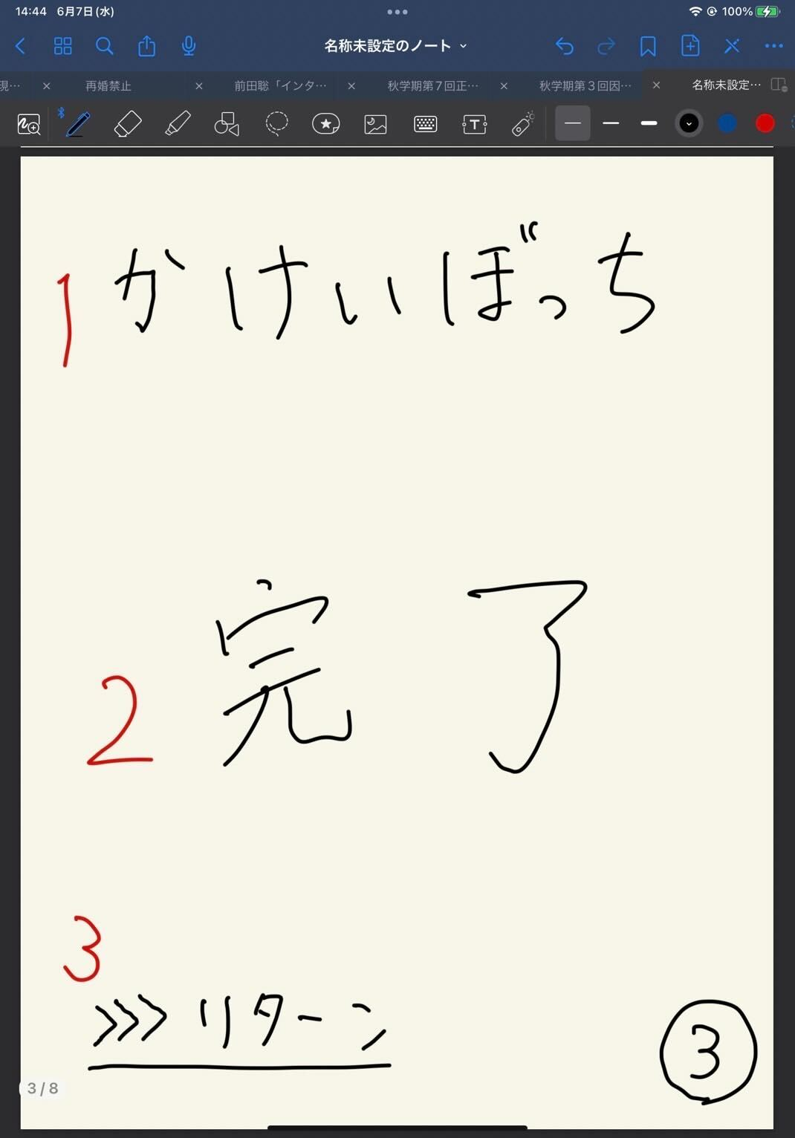

 | 機能設計
 | １：タイトル共通h1 ２：「完了」or「失敗」の表示 登録の結果が成功しているのか、失敗しているのか表示される。 ３：「リターン」リンク漬け クリックすると状況に応じて各画面が表示される。（※①ログイン画面に/➄詳細ページに/⑫目標達成画面に）

 | 項目定義書

 | No |  | 物理名 | 論理名 |  | 画面型 |  | データ型 | min | max | DBテーブル |  | DBカラム | 備考
 |  | 1 | title | タイトル |  | Image |  |  |  |  |  |  |  | 表示、ホームへ戻れる
 |  | 2 | message | 完了メッセージ |  |  |  |  |  |  |  |  |  | 表示
 |  | 3 | return | 戻るボタン |  | Submit |  |  |  |  |  |  |  | ボタン
 |  | 4
 |  | 5
 |  | 6
 |  | 7
 |  | 8
 |  | 9
 |  | 10
 |  | 11
 |  | 12
 |  | 13
 |  | 14
 |  | 15
 |  | 16
 |  | 17
 |  | 18
 |  | 19
 |  | 20
 |  | 21
 |  | 22
 |  | 23
 |  | 24
 |  | 25
 |  | 26
 |  | 27
 |  | 28
 |  | 29
 |  | 30

④
外部設計書 |  |  |  |  | 画面名 |  | ホーム画面（カレンダー） |  |  |  | 作成者 | 飯島柊香 |  |  | 更新者
 |  |  |  |  | システム名 |  | Web sample |  |  |  | 作成日 | 2023-06-07 |  |  | 更新日
 |  |  |  |  | 備考

 | 画面設計
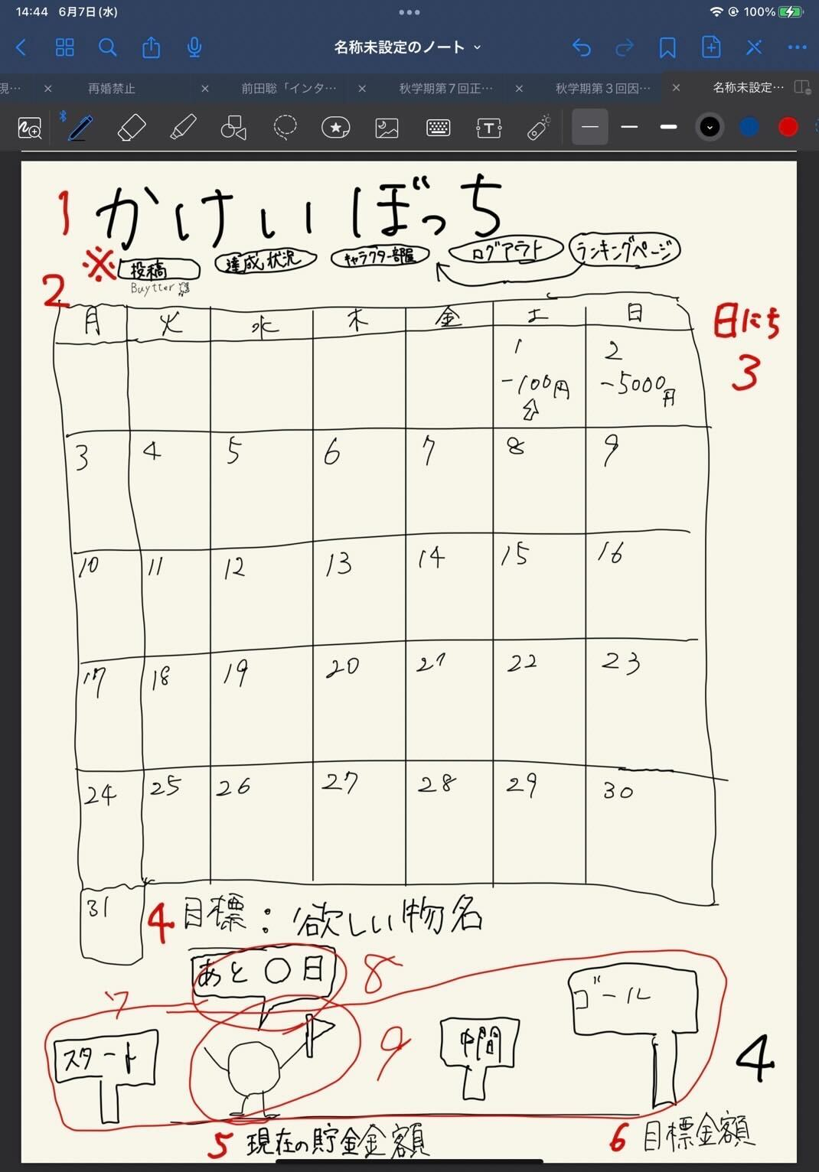

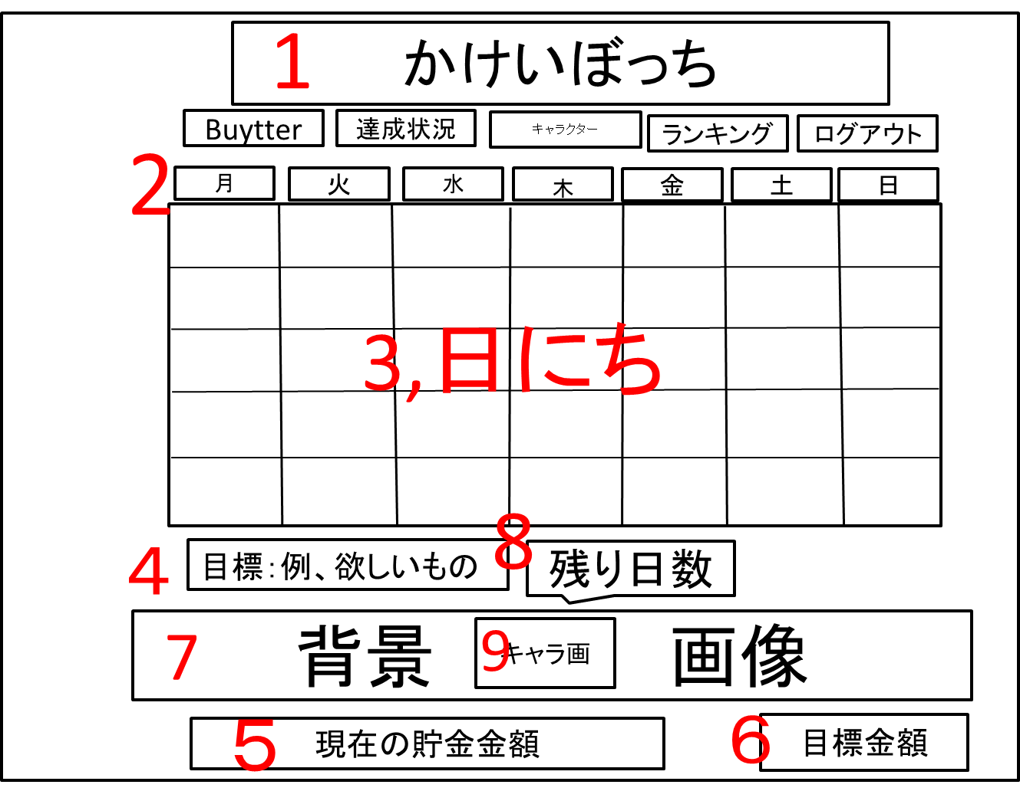

 | 機能設計
 | １：タイトル共通h1
 | 共通ページ：投稿、達成状況、キャラクター部屋、ランキング、ログアウト。リンク付けorボタン
 | ２：「カレンダー」
 | 今月のカレンダーが表示される。
 | ３：「カレンダーのマス」
 | 各マスにはその日に記入した支出の合計額が表示される。
 | ４：「目標：ほしいもの名」
 | ユーザが設定した目標の内容が表示される。目標テーブル 3:wantの値が挿入される。
 | ５：「現在の貯金額」
 | ユーザの現在の貯金額の表示。収支テーブル 7:bankの値が挿入される。
 | ６：「目標金額」
 | ユーザが設定した目標金額の表示。目標テーブル 1:goalの値が挿入される。
 | ７：「背景画像」
 | ユーザの目標達成度に応じて段階的に用意された画像が表示される。
 | ８：「ふきだし」
 | ユーザの目標達成日までのカウントダウンが吹き出しで表示。
 | 「目標テーブル 2:limit - 今日
 | ９：「キャラクター画像」
 | 育成中キャラクターの画像が表示される。

 | 項目定義書

 | No |  | 物理名 | 論理名 |  | 画面型 |  | データ型 | min | max | DBテーブル |  | DBカラム | 備考
 |  | 1 | title | タイトル |  | Image |  |  |  |  |  |  |  | 表示、メニューに戻れる
 |  | 2 | calendar | カレンダー |  | Image |  |  |  |  |  |  |  | 年月日で表示
 |  | 3 | date | 日にち（合計支出額） |  |  |  |  |  |  |  |  |  | カレンダーの日マスの中にその日の支出額表示
 |  | 4 | goalName | 目標物名 |  |  |  |  |  |  |  |  |  | 表示
 |  | 5 | nowMoney | 現在の貯金金額 |  |  |  |  |  |  |  |  |  | 表示
 |  | 6 | goalMoney | 目標金額 |  |  |  |  |  |  |  |  |  | 表示
 |  | 7 | backImage | 目標達成度の背景 |  | Image |  |  |  |  |  |  |  | 表示、達成状況によって背景変更
 |  | 8 | untilDay | 目標日までの残日 |  |  |  |  |  |  |  |  |  | 表示
 |  | 9 | character | キャラクター |  | Image |  |  |  |  |  |  |  | 位置は固定
 |  | 10
 |  | 11
 |  | 12
 |  | 13
 |  | 14
 |  | 15
 |  | 16
 |  | 17
 |  | 18
 |  | 19
 |  | 20
 |  | 21
 |  | 22
 |  | 23
 |  | 24
 |  | 25
 |  | 26
 |  | 27
 |  | 28
 |  | 29
 |  | 30

⑤
外部設計書 |  |  |  |  | 画面名 |  | １日の詳細表示（支出の入力）画面 |  |  |  | 作成者 | 飯島柊香 |  |  | 更新者
 |  |  |  |  | システム名 |  | Web sample |  |  |  | 作成日 | 2023-06-07 |  |  | 更新日
 |  |  |  |  | 備考

 | 画面設計
かけいぼっち
〇月〇日
今日使えるお金
円
支出の入力
カテゴリー▼
円
登録
支出の合計
円
１
2
3
4
5
7
8
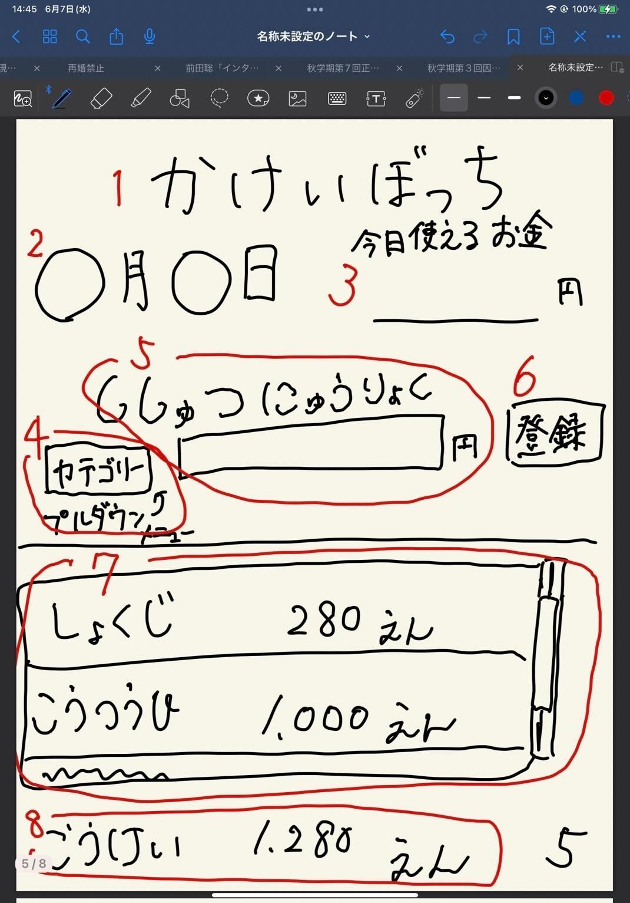

 | 機能設計
 | １：タイトル共通h1
 | 共通ページ：投稿、達成状況、キャラクター部屋、ランキング、ログアウト。リンク付けorボタン
 | ２：「日付」カレンダーからクリックしたマスの日付が表示。
 | ３：「今日使えるお金」が表示。
 | 使用できるお金/目標期間で1日の使用金額の算出。
 | ４：支出カテゴリーをプルダウン形式で選択できる。必須項目。
 | ５：「支出入力」支出の金額入力ができる。必須項目。
 | ６：「登録ボタン」４で選択したもの、５で入力したものをsubmitする。
 | ７：ユーザが記入した支出とカテゴリー、日付が表示される。
 | 複数並ぶ場合はスクロールバー出現のためスクロールができる。
 | ８：本日の支出の合計の表示。

 | 項目定義書

 | No |  | 物理名 | 論理名 |  | 画面型 |  | データ型 | min | max | DBテーブル |  | DBカラム | 備考
 |  | 1 | title | タイトル |  | Image |  |  |  |  |  |  |  | 表示、メニューに戻れる
 |  | 2 | date | 日付 |  |  |  |  |  |  |  |  |  | 表示
 |  | 3 | limitMoney | 今日の使用可能金額 |  |  |  |  |  |  |  |  |  | 表示
 |  | 4 | expense | 支出入力 |  |  |  |  |  |  |  |  |  | テキストボックス
 |  | 5 | category | カテゴリー |  | Select |  |  |  |  |  |  |  | プルダウン
 |  | 6 | submit | 登録ボタン |  | Submit |  |  |  |  |  |  |  | ボタン
 |  | 7 | expenseData | 今日の支出詳細 |  |  |  |  |  |  |  |  |  | 入力したものをスクロール表示
 |  | 8 | total | 支出の合計 |  |  |  |  |  |  |  |  |  | 計算したものを表示
 |  | 9
 |  | 10
 |  | 11
 |  | 12
 |  | 13
 |  | 14
 |  | 15
 |  | 16
 |  | 17
 |  | 18
 |  | 19
 |  | 20
 |  | 21
 |  | 22
 |  | 23
 |  | 24
 |  | 25
 |  | 26
 |  | 27
 |  | 28
 |  | 29
 |  | 30
 |  | 31

⑥
外部設計書 |  |  |  |  | 画面名 |  | キャラクターの部屋画面 |  |  |  | 作成者 | 飯島柊香 |  |  | 更新者
 |  |  |  |  | システム名 |  | Web sample |  |  |  | 作成日 | 2023-06-07 |  |  | 更新日
 |  |  |  |  | 備考

1
かけいぼっち
バケモノの部屋
カレンダー
支出入力
着せ替え・交換
投稿Buytter
達成状況
目標達成度：〇％
出会って〇日目
状態：ふつう
コメント：
しゃべる前に飲む
図鑑
現在
〇 Pt
ランキング
画像
画像
画像
画像
画像
画像
 | 画面設計

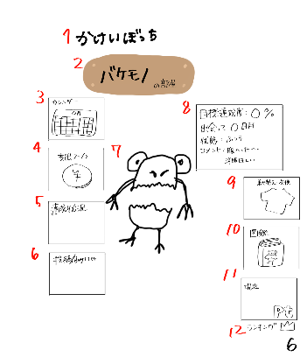
１５
2
１３
×
ｐｔ
購入
着替える
１６

１７

3
8

7
4
６
１８
１９
9

１４
１５
5
×
10
２０

6
11

12
６

 | 機能設計
 | １：「かけいぼっち」タイトル
 | タイトル文字。キャラクター部屋の時だけ、別途メニュー記載
 | ２：「〇〇の部屋」と表示。サブタイトル
 | 〇〇の部分は目標テーブルからキャラクター名の取得し、表示
 | ３：画像（カレンダー）
 | リンク付けされた画像ををクリックしたら、カレンダーページを表示
 | ４：画像（支出入力）
 | リンク付けされた画像ををクリックしたら、支出入力ページを表示
 | ５：画像（達成状況）
 | リンク付けされた画像ををクリックしたら、達成状況ページを表示
 | ６：画像（投稿機能Buytter）
 | リンク付けされた画像をクリックしたら、Buytterページを表示
 | ７：画像（キャラクター）表示
 | 画像（キャラクター）を真ん中に表示。目標達成期限を過ぎるとキャラクターが死亡しているような画像に変化する。
 | 病気の際も画像が変化する（モヤモヤ表示）。着せ替えにて装飾品を選択し、着替えるとその状態のキャラクターが表示。
 | マウスホバー時にアクションが起きる。詳細不明
 | ８：「目標達成度：〇％」「出会って〇日目」「状態：〇〇」「コメント：〇〇」
 | HTMLのtableタグで作成。
 | 「目標達成度」収支テーブルから現在の貯金額の合計を取り出し、目標テーブルから目標金額を取り出し、割って割合を％で表示する。
 | 「出会って〇日目」何日経過は目標テーブルの更新日時を取り出しDateで引き算した結果を表示。
 | 「状態：〇〇」病気か否かは現在の貯金額から目標貯金額を期間で割って、それを経過期間分かけたものと比較し、現在の貯金額が上回っている場合は、健康。下回っている場合は病気。判断。
 | 「コメント：」hash値によって判別し、コメント出力。
 | ９：画像（着せ替え・交換）
 | リンク付けされた画像をクリックしたら、着せ替え画面（下記13に詳細）を表示。
 | 着せ替え画面はメニュー表示によって画面内で完結。
 | １０：画像（図鑑）
 | リンク付けされた画像をクリックしたら、図鑑ページを表示。
 | １１：ログインユーザーの累計獲得ポイントを表示。DBから出力。
 | １２：画像（ランキング）と文字（順位）
 | リンク付けされた画像をクリックしたら、ランキングページに遷移。
 | ランキングテーブルからデータを取得して順位を表示。
 | １３：着せ替え画面表示
 | スクロールでアイテムを見ることができる。
 | １４：図鑑画面表示
 | スクロールで図鑑をみることができる。
 | １５：キャンセルボタン１１
 | このボタンを押すと⑥キャラクター部屋を表示する。 |  | 物理名 | 論理名 |  | 画面型 |  | データ型 | min | max | DBテーブル |  | DBカラム | 備考
 | １６：現在のポイント表示 | 1 | title | タイトル |  | Image |  |  |  |  |  |  |  | 表示、メニューに戻れる
 | 現在獲得ポイント数の表示 | 2 | characterName | キャラクター名 |  | Image |  |  |  |  |  |  |  | 表示
 | １７：画像（装飾品・回復アイテム） | 3 | calendar | カレンダー画面 |  | Link |  |  |  |  |  |  |  | 画面移動
 | １８：着替えるボタン | 4 | expence | 支出入力画面 |  | Link |  |  |  |  |  |  |  | 画面移動
 | ７の画像（キャラクター）が17で選択した画像（装飾品）に着替えた状態で表示。ただし、画像（回復アイテム）の場合、病気が回復する。 | 5 | achievementStatus | 達成状況画面 |  | Link |  |  |  |  |  |  |  | 画面移動
 | １９：購入ボタン | 6 | buytter | 投稿画面 |  | Link |  |  |  |  |  |  |  | 画面移動
 | 17で選択した画像（装飾品・回復アイテム）を現在のポイントを使用して購入ができる。 | 7 | character | キャラクター |  | Image |  |  |  |  |  |  |  | 表示
 | ２０：画像（キャラクター） | 8 | characterStatus | キャラクターのステータス |  |  |  |  |  |  |  |  |  | 表示、目標達成度、出会って○○日、状態
 | 今まで、育成したキャラクターは解放され、画像（キャラクター）の一覧が表示される。 | 9 | dressing | 着せ替えアイテム |  | Image |  |  |  |  |  |  |  | 同一ページで別画面を開く
 |  | 10 | pictureBook | 図鑑 |  | Image |  |  |  |  |  |  |  | 同一ページで別画面を開く
 |  | 11 | points | 現在のポイント |  |  |  |  |  |  |  |  |  | 表示
 |  | 12 | ranking | ランキング画面 |  | Link |  |  |  |  |  |  |  | 画面移動
 |  | 13 | dressing | 着せ替えアイテム一覧 |  |  |  |  |  |  |  |  |  | 洋服の一覧表示、スクロールバー
 |  | 14 | pictureBook | 図鑑 |  |  |  |  |  |  |  |  |  | キャラクター一覧、スクロールバー
 |  | 15 | return | 戻る |  | Submit |  |  |  |  |  |  |  | ボタン
 |  | 16 | points | 現在のポイント |  |  |  |  |  |  |  |  |  | 表示
 |  | 17 | Item | 装飾品アイテム |  | Image |  |  |  |  |  |  |  | 装飾品アイテムの表示
 |  | 18 | dressup | 着替える |  | Submit |  |  |  |  |  |  |  | ボタン
 |  | 19 | buy | 購入 |  | Submit |  |  |  |  |  |  |  | ボタン
 |  | 20 | character | キャラクター |  | Image |  |  |  |  |  |  |  | 表示
 |  | 21
 |  | 22
 |  | 23
 |  | 24
 |  | 25
 |  | 26
 |  | 27
 |  | 28
 |  | 29
 |  | 30
 |  | 31
 |  | 32
 |  | 33

⑦
外部設計書 |  |  |  |  | 画面名 |  | 達成状況画面 |  |  |  | 作成者 | 飯島柊香 |  |  | 更新者
 |  |  |  |  | システム名 |  | Web sample |  |  |  | 作成日 | 2023-06-07 |  |  | 更新日
 |  |  |  |  | 備考

 | 画面設計
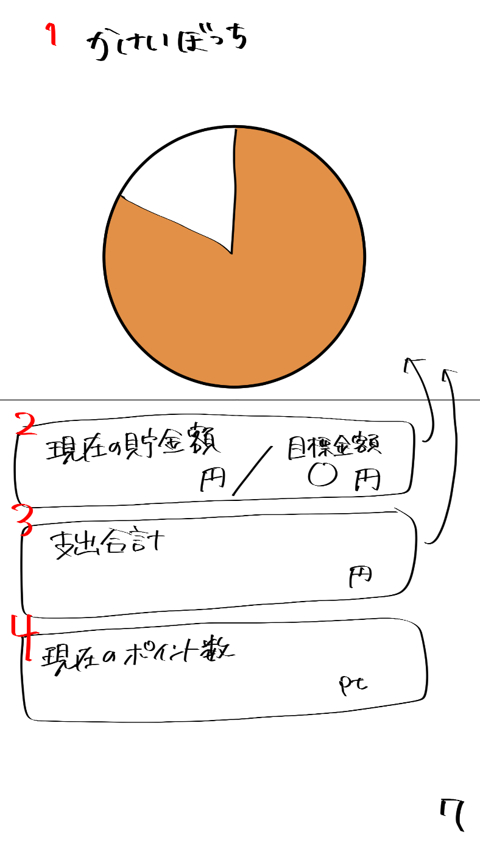
かけいぼっち
現在のポイント数
現在の貯金額
円
目標金額
円
支出合計
円
pt
2
3
4
5

6

 | 機能設計
 | 1:00:00
 | 共通ページ：投稿、達成状況、キャラクター部屋、ランキング、ログアウト。リンク付けorボタン

 | ２：現在の貯金額の表示
 | 収支テーブルの現在貯金額のデータと目標テーブルの目標金額のデータを取得して、「現在貯金額〇〇円/目標金額 〇〇円」の形で表示する。

 | ３：支出合計
 | SUM関数で目標期間内の支出を合計したものを表示する。

 | ４：現在のポイント数の表示
 | ランキングテーブルの現在の獲得したポイントのデータを取得して表示する。

 | 5：円グラフを表示
 | 収支テーブルの現在貯金額のデータと目標テーブルの目標金額のデータを取得して、円グラフを表示する。（状況に応じて棒グラフ、メーターに変更)

 | 6：円グラフを表示
 | 支出テーブルからデータを取得して、カテゴリー別にした円グラフを表示する。（状況に応じて棒グラフ、メーターに変更に変更）
 | 「昨日までの支出合計＋当日の支出合計」を毎日、縦軸が金額、横軸が日付の棒グラフで表示する。

 | 項目定義書

 | No |  | 物理名 | 論理名 |  | 画面型 |  | データ型 | min | max | DBテーブル |  | DBカラム | 備考
 |  | 1 | title | タイトル |  | Image |  |  |  |  |  |  |  | 表示、メニューに戻れる
 |  | 2 | totalSaving | 貯金額 |  |  |  |  |  |  |  |  |  | 現在の貯金/目標貯金額
 |  | 3 | totalExpence | 支出合計 |  |  |  |  |  |  |  |  |  | 表示
 |  | 4 | nowPoints | 現在のポイント数 |  |  |  |  |  |  |  |  |  | 表示
 | 仮 | 5 | graph | グラフ
 |  | 6
 |  | 7
 |  | 8
 |  | 9
 |  | 10
 |  | 11
 |  | 12
 |  | 13
 |  | 14
 |  | 15
 |  | 16
 |  | 17
 |  | 18
 |  | 19
 |  | 20
 |  | 21
 |  | 22
 |  | 23
 |  | 24
 |  | 25
 |  | 26
 |  | 27
 |  | 28
 |  | 29
 |  | 30
 |  | 31
 |  | 32
 |  | 33

⑧
外部設計書 |  |  |  |  | 画面名 |  | 投稿画面 |  |  |  | 作成者 | 飯島柊香 |  |  | 更新者 | 飯島柊香
 |  |  |  |  | システム名 |  | Web sample |  |  |  | 作成日 | 2023-06-07 |  |  | 更新日 | 2023-06-08
 |  |  |  |  | 備考

TL
投稿
検索
キャラクター
の部屋
ログアウト
達成
状況
カレンダー
ランキング
かけいぼっち
Buytter
キャンセル
キーワード検索
●
最近の検索
1
2
3
4
5
14
18
19
20
TL
投稿
検索
キャラクター
の部屋
ログアウト
達成
状況
カレンダー
ランキング
かけいぼっち
Buytter
キャンセル
コメント
写真
バイートする
かけいぼっち
Buytter
TL
投稿
検索
カレンダー
達成
状況
キャラクター
の部屋
ランキング
ログアウト
画像
リロード
コメント
ユーザ名
〇〇時間前
nice buy!!
カウント
６
７
８
９
10
11
12
５
４
３
２
１
 | 画面設計

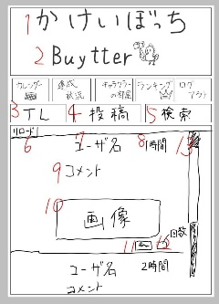

14

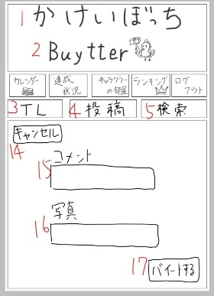
15

13
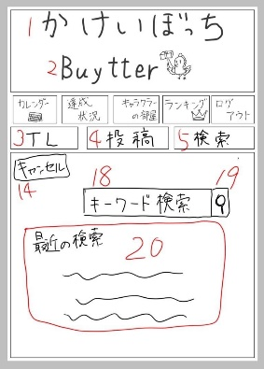
16
ファイル

17

 | 機能設計
 | ①②③の共通機能
 | 共通ページ：１段目をカレンダー、達成状況、キャラクター部屋、ランキング、ログアウ ト。TL、投稿、検索を2段目で横並びにする。
 | １：タイトル共通h1
 | ２：サブタイトル
 | Buytterアイコン。imgタグ。
 | ３：TLボタン。⑧-３のタイトル（TL）画面に移動する。初期状態はこの画面。右側にスク ロールバーがあって時間の最新順で上から表示されていく。キャラクターの画像、ユー ザー名、時間、コメント、購入品の画像などを閲覧することができる。
 | 一番下にはnice buyスタンプがある。推したらカウントされて、カウントがボタンの横 に表示される。
 | ４：⑧-2の投稿画面に移動し、添付した写真にコメントを付けて投稿することができするこ とができる。
 | ５：検索ボタン⑧-1の検索画面に移動し、キーワード検索か最近の検索履歴で検索ができる
 | ⑧-１検索画面
 | １４：キャンセルボタン。左上固定。押したらTL画面に移動する。
 | １８：テキストボックス。プレースホルダで「キーワード検索」と表示。
 | １９：検索決定ボタン。虫眼鏡の画像。キーワードが一致する内容のバイートを表示。
 | （２０：「最近の検索」。履歴を表示。DBに格納して表示。優先度低め。）
 | ⑧-2 投稿画面
 | １４：キャンセルボタン。左上固定。押したらTL画面に移動する。
 | １５：コメント。テキストボックス
 | １６：写真。ファイルを添付する。
 | １７：バイートするボタン。コメントと添付した画像（写真）を投稿する。
 | 投稿した内容はTLに表示。
 | ⑧-３タイトル（TL）画面
 | ６：リロード。TLを表示した際に、リロードボタン出現。
 | リロードすると最新のバイートが表示される。
 | ７：投稿者のユーザー名を表示。
 | （８：投稿時間。現在の時間から何時間前に投稿されたかわかる。）
 | ９：ユーザが投稿したコメントを表示。
 | １０：画像。ユーザが投稿した画像を表示。
 | １１：nice buyボタン。推せる投稿があったらこのボタンを押そう（推しだけに）。
 | 押すとnice buyカウントに１カウントされる。もう一度押すとキャンセルされる。
 | １２：nice buyカウント。推したらカウントされて、カウントがボタンの横に表示。
 | １３：スクロールバー。下にスクロールして最新の投稿から時間順に以前の投稿が表示
 | される。

 | 項目定義書

 | No |  | 物理名 | 論理名 |  | 画面型 |  | データ型 | min | max | DBテーブル |  | DBカラム | 備考
 |  | 1 | title | タイトル |  | Image |  |  |  |  |  |  |  | 表示、メニューに戻れる
 |  | 2 | subtitle | サブタイトル |  | Image
 |  | 3 | timeline | タイムライン |  | Image |  |  |  |  |  |  |  | タイムライン画面の表示
 |  | 4 | post | 投稿 |  | Image |  |  |  |  |  |  |  | 投稿画面の表示
 |  | 5 | search | 検索 |  | Image |  |  |  |  |  |  |  | 検索画面の表示
 |  | 6 | tlReload | 4リロード |  | Image |  |  |  |  |  |  |  | 位置固定
 |  | 7 | tlUsername | 4ユーザ名
 |  | 8 | tlTime | 4投稿された時間
 |  | 9 | tlComment | 4投稿された文
 |  | 10 | tlPicture | 4投稿された写真 |  | Image
 |  | 11 | tlStump | 4いいねボタン |  | Image
 |  | 12 | tlStumpNumber | 4いいね件数
 |  | 13 | tlScroll | 4スクロールバー
 |  | 14 | postCansell | 5投稿キャンセルボタン
 |  | 15 | postComment | 5投稿する文 |  | Text
 |  | 16 | postPicture | 5投稿する写真
 |  | 17 | postSubmit | 5投稿ボタン |  | Submit
 |  | 18 | searchCansell | 6検索キャンセルボタン
 |  | 19 | searchBox | 6検索入力 |  | Text
 |  | 20 | searchSubmit | 6検索実行 |  | Submit
 |  | 21 | searchHistory | 6検索履歴
 |  | 22
 |  | 23
 |  | 24
 |  | 25
 |  | 26
 |  | 27
 |  | 28
 |  | 29
 |  | 30
 |  | 31
 |  | 32
 |  | 33
 |  | 34
 |  | 35

⑨
外部設計書 |  |  |  |  | 画面名 |  | ランキング画面 |  |  |  | 作成者 | 飯島柊香 |  |  | 更新者
 |  |  |  |  | システム名 |  | Web sample |  |  |  | 作成日 | 2023-06-07 |  |  | 更新日
 |  |  |  |  | 備考

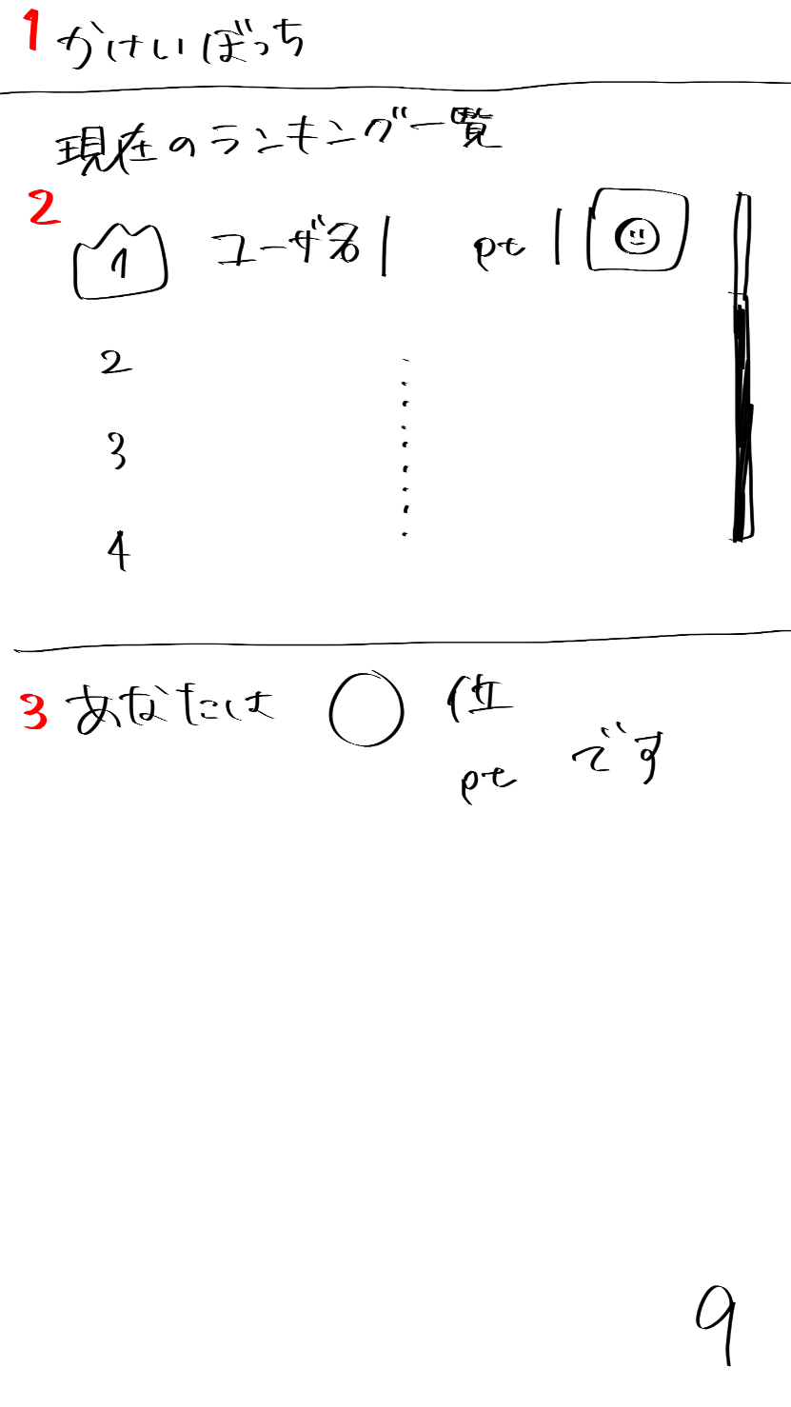
 | 画面設計

かけいぼっち
現在のランキング一覧
ユーザ名 p t
2
3
4
あなたは〇位
〇〇p tです
１
２
９
１

 | 機能設計
 | １：タイトル共通h1
 | 共通ページ：投稿、達成状況、キャラクター部屋、ランキング、ログアウト。リンク付けorボタン
 | ２：「現在のランキング一覧」全ユーザの累計ポイントを昇順で並べて表示。
 | 表示が多くなるとスクロールバーの表示。
 | ３：「あなたの順位」ユーザの現在の全体順位と累計ポイントの表示。

 | 項目定義書

 | No |  | 物理名 | 論理名 |  | 画面型 |  | データ型 | min | max | DBテーブル |  | DBカラム | 備考
 |  | 1 | title | タイトル |  | Image |  |  |  |  |  |  |  | 表示、メニューに戻れる
 |  | 2 | ranking | ランキング |  |  |  |  |  |  |  |  |  | スクロール（ユーザ名、ポイント数、キャラクターのアイコン表示）
 |  | 3 | myRank | 自分の順位 |  |  |  |  |  |  |  |  |  | 表示
 |  | 4
 |  | 5
 |  | 6
 |  | 7
 |  | 8
 |  | 9
 |  | 10
 |  | 11
 |  | 12
 |  | 13
 |  | 14
 |  | 15
 |  | 16
 |  | 17
 |  | 18
 |  | 19
 |  | 20
 |  | 21
 |  | 22
 |  | 23
 |  | 24
 |  | 25
 |  | 26
 |  | 27
 |  | 28
 |  | 29
 |  | 30
 |  | 31
 |  | 32
 |  | 33

⑩
外部設計書 |  |  |  |  | 画面名 |  | 目標設定画面 |  |  |  | 作成者 | 飯島柊香 |  |  | 更新者
 |  |  |  |  | システム名 |  | Web sample |  |  |  | 作成日 | 2023-06-07 |  |  | 更新日
 |  |  |  |  | 備考

1
 | 画面設計
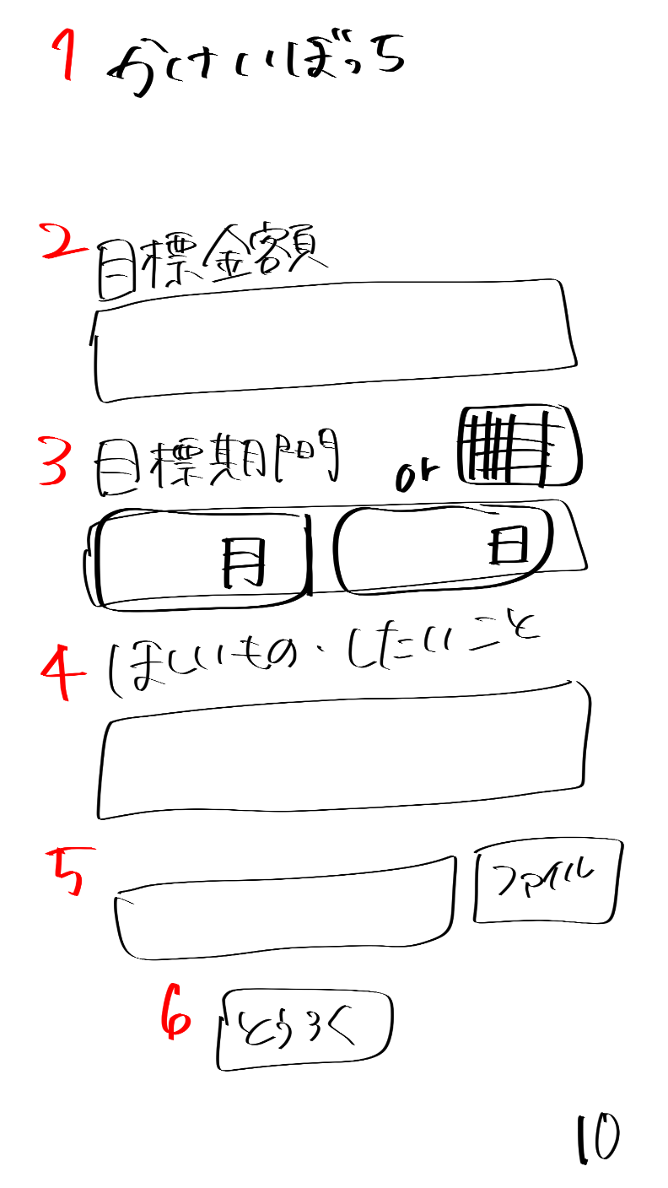
かけいぼっち

目標貯金額
目標貯金額を入力してね
2

目標期間
月
日
3

4
ほしいもの・したいこと
貯金の目的を書いてね

5
ほしいものの画像があれば参照してね
ファイル

6
キャラクターの名前を決めてね

7
とうろく

 | 機能設計
 | １：タイトル共通h1
 | 共通ページ：投稿、達成状況、キャラクター部屋、ランキング、ログアウト。リンク付
 | けorボタン
 | ２：「目標金額」テキストとテキストフィールド。
 | テキストフィールド内はplaceholderで「目標貯金額を入力してね」と表示、
 | 入力情報は「目標テーブル/1:goal」に値が挿入される。
 | ３：「目標期間」テキストとテキストフィールド。
 | 月と日をプルダウン（orカレンダー（高田君頼んだ））で入力。
 | 入力情報は「目標テーブル/2:limit」に値が挿入される。
 | ４：「ほしいもの・したいこと」テキストとテキストフィールド。
 | テキストフィールド内はplaceholderで「貯金の目的を書いてね」と表示、
 | 入力情報は「目標テーブル/3:want」に挿入される。
 | ５：欲しいものの画像の添付。
 | 添付された写真を取得し、パス指定したフォルダにコピーを作成、格納。
 | 優先度低め（ファイルをJSで取得し、プレビュー表示）
 | ６：キャラクター名を登録するテキストフィールド
 | テキストフィールド内はplaceholderで「貯金の目的を書いてね」と表示、
 | 入力情報は「目標テーブル/8:cname」に挿入される。
 | ７：「とうろく」ボタン→クリックすると「⑪卵誕生の画面」ページに遷移。

 | 項目定義書

 | No |  | 物理名 | 論理名 |  | 画面型 |  | データ型 | min | max | DBテーブル |  | DBカラム | 備考
 |  | 1 | title | タイトル |  | Image |  |  |  |  |  |  |  | 表示、メニューに戻れる
 |  | 2 | savingSetting | 目標設定 |  | Text
 |  | 3 | limitSetting | 目標期間 |  | calendarのやつ |  |  |  |  |  |  |  | 選択のバー表示orカレンダー表示
 |  | 4 | goalSetting | ほしいもの・したいこと |  | Text
 |  | 5 | goalPicture | 欲しいものの画像入力 |  | Text
 |  | 6 | cname | キャラクター名前入力 |  | text
 |  | 7 | submit | 登録ボタン |  | Submit
 |  | 8
 |  | 9
 |  | 10
 |  | 11
 |  | 12
 |  | 13
 |  | 14
 |  | 15
 |  | 16
 |  | 17
 |  | 18
 |  | 19
 |  | 20
 |  | 21
 |  | 22
 |  | 23
 |  | 24
 |  | 25
 |  | 26
 |  | 27
 |  | 28
 |  | 29
 |  | 30
 |  | 31
 |  | 32
 |  | 33

⑪
外部設計書 |  |  |  |  | 画面名 |  | 卵誕生画面 |  |  |  | 作成者 | 飯島柊香 |  |  | 更新者
 |  |  |  |  | システム名 |  | Web sample |  |  |  | 作成日 | 2023-06-07 |  |  | 更新日
 |  |  |  |  | 備考

 | 画面設計
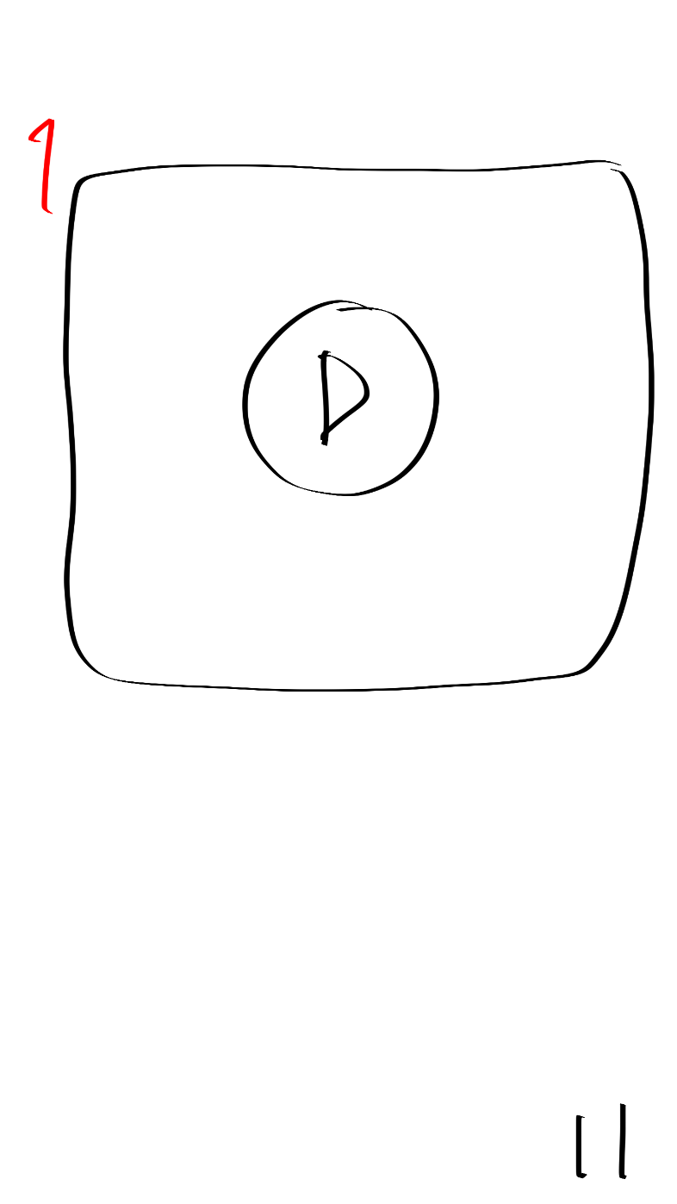
卵誕生動画の差し込み

1

 | 機能設計
 | １：本ページに遷移すると、卵誕生動画の再生が自動で始まり、動画終了後は自動で「⑥キャラクターの部屋」ページに遷移。

 | 項目定義書

 | No |  | 物理名 | 論理名 |  | 画面型 |  | データ型 | min | max | DBテーブル |  | DBカラム | 備考
 |  | 1 | birthdayMovie | 卵誕生動画 |  | movie |  |  |  |  |  |  |  | 動画終わったら自動で画面切り替え
 |  | 2
 |  | 3
 |  | 4
 |  | 5
 |  | 6
 |  | 7
 |  | 8
 |  | 9
 |  | 10
 |  | 11
 |  | 12
 |  | 13
 |  | 14
 |  | 15
 |  | 16
 |  | 17
 |  | 18
 |  | 19
 |  | 20
 |  | 21
 |  | 22
 |  | 23
 |  | 24
 |  | 25
 |  | 26
 |  | 27
 |  | 28
 |  | 29
 |  | 30
 |  | 31
 |  | 32
 |  | 33

⑫
外部設計書 |  |  |  |  | 画面名 |  | 目標達成画面 |  |  |  | 作成者 | 飯島柊香 |  |  | 更新者
 |  |  |  |  | システム名 |  | Web sample |  |  |  | 作成日 | 2023-06-07 |  |  | 更新日
 |  |  |  |  | 備考

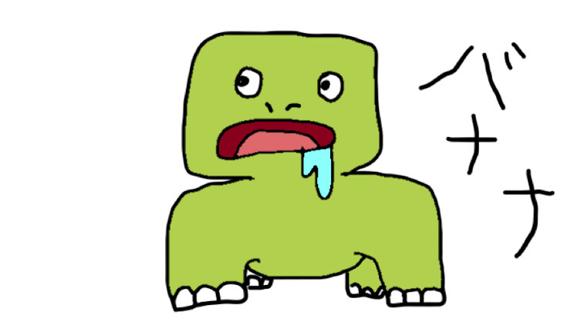
かけいぼっち
目標達成
おめでとう！！
次の目標を決めますか？
はい
いいえ
貯金、できなかったね。。
でも次はがんばろうね。。
1
 | 画面設計
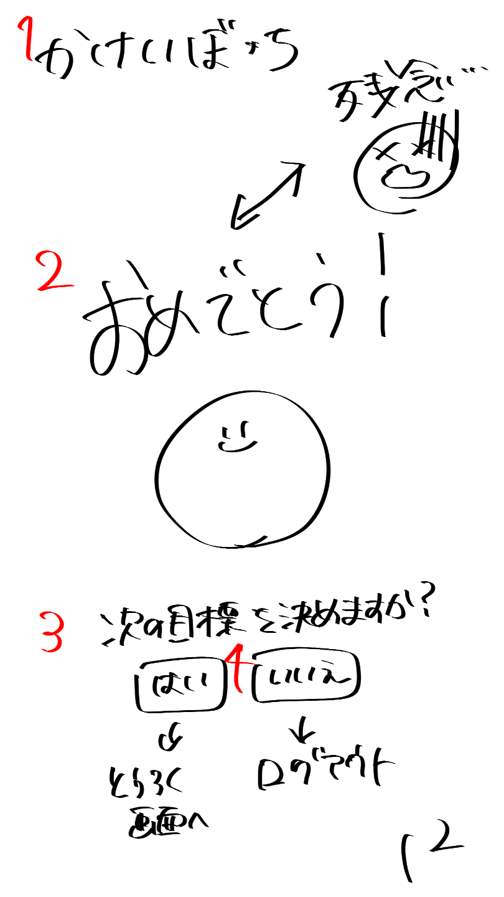

2

3
4

 | 機能設計
 | １：タイトル共通h1
 | （共通ページ：投稿、達成状況、キャラクター部屋、ランキング、ログアウト。リンク
 | 付けorボタン）
 | ２：「おめでとうor残念」の文字と元気なキャラクターorホルマリンキャラクター
 | を画像で表示。
 | ３：「次の目標を決めますか？」テキストの表示。
 | ４：「はい」ボタンorリンク付け→「⑩目標設定画面」ページに遷移、
 | 「いいえ」ボタンorリンク付け→「①ログイン画面」ページに遷移。

 | 項目定義書

 | No |  | 物理名 | 論理名 |  | 画面型 |  | データ型 | min | max | DBテーブル |  | DBカラム | 備考
 |  | 1 | title | タイトル |  | Image |  |  |  |  |  |  |  | 表示、メニューに戻れる
 |  | 2 | result | 結果 |  | Image |  |  |  |  |  |  |  | おめでとうor残念
 |  | 3 | nextSetting | 次回の目標設定 |  | submit |  |  |  |  |  |  |  | はい（登録画面）orいいえ（ログアウト）
 |  | 4
 |  | 5
 |  | 6
 |  | 7
 |  | 8
 |  | 9
 |  | 10
 |  | 11
 |  | 12
 |  | 13
 |  | 14
 |  | 15
 |  | 16
 |  | 17
 |  | 18
 |  | 19
 |  | 20
 |  | 21
 |  | 22
 |  | 23
 |  | 24
 |  | 25
 |  | 26
 |  | 27
 |  | 28
 |  | 29
 |  | 30
 |  | 31
 |  | 32
 |  | 33

共通機能
外部設計書 |  |  |  |  | 画面名 |  | 共通メニューバー |  |  |  | 作成者 | 飯島柊香 |  |  | 更新者
 |  |  |  |  | システム名 |  | Web sample |  |  |  | 作成日 | 2023-06-08 |  |  | 更新日
 |  |  |  |  | 備考

 | 画面設計

投稿

３
４
５
６
１
２
カレンダー
達成状況
投稿
ランキング
ログアウト
キャラクターの部屋

 | 機能設計
 | 「タイトル」画像で表示。クリックするとリンク付けされたカレンダーのページへ飛ぶ。
 | １：「画像（カレンダー）」クリックでリンク付けされたカレンダーのページへ飛ぶ。
 | ２：「画像（達成状況）」クリックでリンク付けされた達成状況のページへ飛ぶ。
 | ３：「画像（投稿）」クリックでリンク付けされた投稿のページへ飛ぶ。
 | ４：「画像（キャラクターの部屋）」クリックでリンク付けされたキャラクターのページへ飛ぶ。
 | ５：「画像（ランキング）」クリックでリンク付けされたランキングのページへ飛ぶ。
 | ６：「画像（ログアウト）」クリックでリンク付けされたログインのページへ飛ぶ。

 | 項目定義書

 | No |  | 物理名 | 論理名 |  | 画面型 |  | データ型 | min | max | DBテーブル |  | DBカラム | 備考
 |  | 1 | calendar | カレンダー |  | Link |  |  |  |  |  |  |  | 画面移動
 |  | 2 | status | 達成状況 |  | Link |  |  |  |  |  |  |  | 画面移動
 |  | 3 | post | 投稿 |  | Link |  |  |  |  |  |  |  | 画面移動
 |  | 4 | house | キャラクター部屋 |  | Link |  |  |  |  |  |  |  | 画面移動
 |  | 5 | ranking | ランキング |  | Link |  |  |  |  |  |  |  | 画面移動
 |  | 6 | logout | ログアウト |  | Link |  |  |  |  |  |  |  | 画面移動
 |  | 7
 |  | 8
 |  | 9
 |  | 10
 |  | 11
 |  | 12
 |  | 13
 |  | 14
 |  | 15
 |  | 16
 |  | 17
 |  | 18
 |  | 19
 |  | 20
 |  | 21
 |  | 22
 |  | 23
 |  | 24
 |  | 25
 |  | 26
 |  | 27
 |  | 28
 |  | 29
 |  | 30
 |  | 31
 |  | 32
 |  | 33

